Sayfa1
 | Değer Gir!! | Değer Gir !!! |  |  |  | Değer Gir !!!
 | Mikrodenetleyicideki frekans |  |  |  |  |  |  | 255 | 65535
 | F_CPU(Hz) | İstenilen(ms) | Prescaler | Clock Frequency(pulses/ms) | Resulation(ms) | Software Overflow | Timer Counter Value | Reset Value | Reset Value | TIMER 0 | TIMER 1
 | 16000000 | 1,000 |  | (F_CPU/prescaler/1000) |  | 1 | (İstenilen/Resulation)-1 | (255-timer counter value) | (65535-timer counter value) | 255 | 65535
 |  |  |  |  |  |  |  |  |  | KADAR SAYIYOR
 | 16000000 | 1000 | 1 | 16000 | 0.0000625 | 1 | 15999999 | -15999744 | -15934464 | 8 BİT | 16 BİT
 | 16000000 | 1000 | 8 | 2000 | 0.0005 | 1 | 1999999 | -1999744 | -1934464
Timer 2 | 16000000 | 1000 | 32 | 500 | 0.002 | 1 | 499999 | -499744 | -434464
 | 16000000 | 1000 | 64 | 250 | 0.004 | 1 | 249999 | -249744 | -184464
Timer 2 | 16000000 | 1000 | 128 | 125 | 0.008 | 1 | 124999 | -124744 | -59464
 | 16000000 | 1000 | 256 | 62.5 | 0.016 | 1 | 62499 | -62244 | 3036
 | 16000000 | 1000 | 1024 | 15.625 | 0.064 | 1 | 15624 | -15369 | 49911

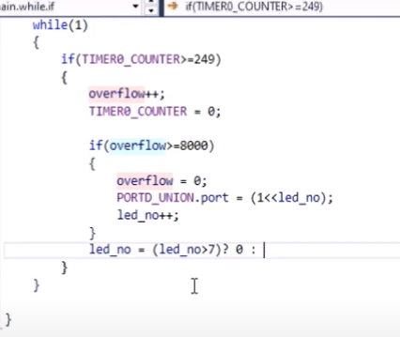
 |  |  | Bu örnekte prescaler işlemi yapılmadan overflow kullanılarak 125 ms yakalanmıştır.Overflow değeri 8000.Mesala 250 ms gecikme yaptırmak istiyorsun timer 0 ı kullanarak.Overflow 16000 olur.TCNT değeri de 249 olur.

